ESCALERA 3 TRAMOS
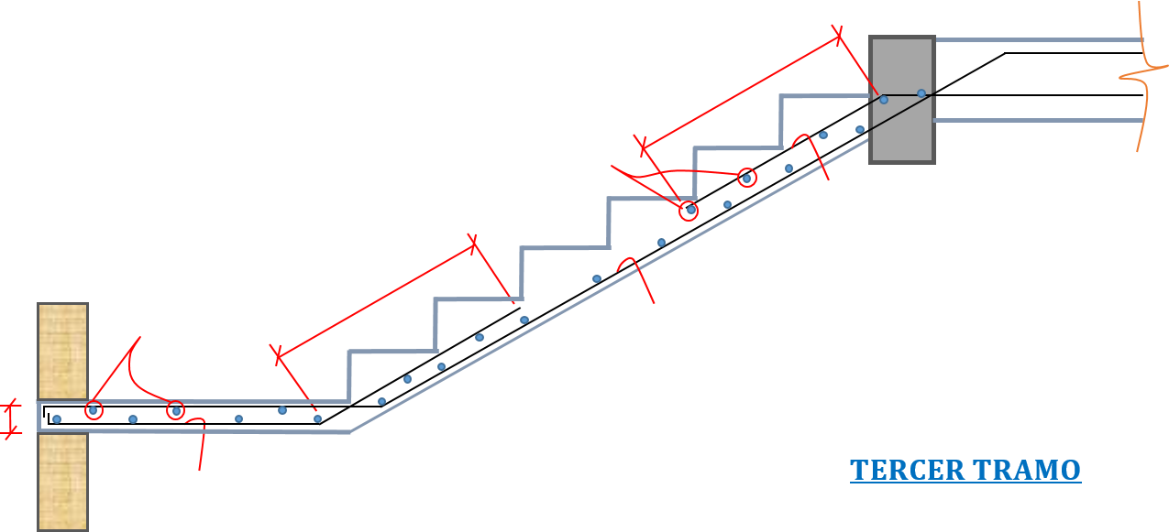
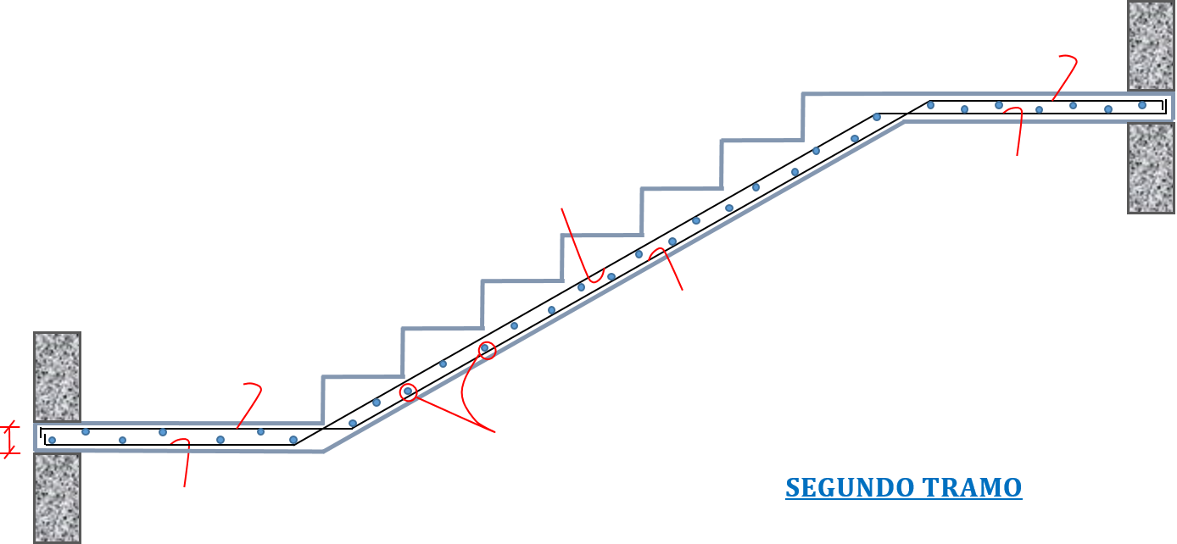
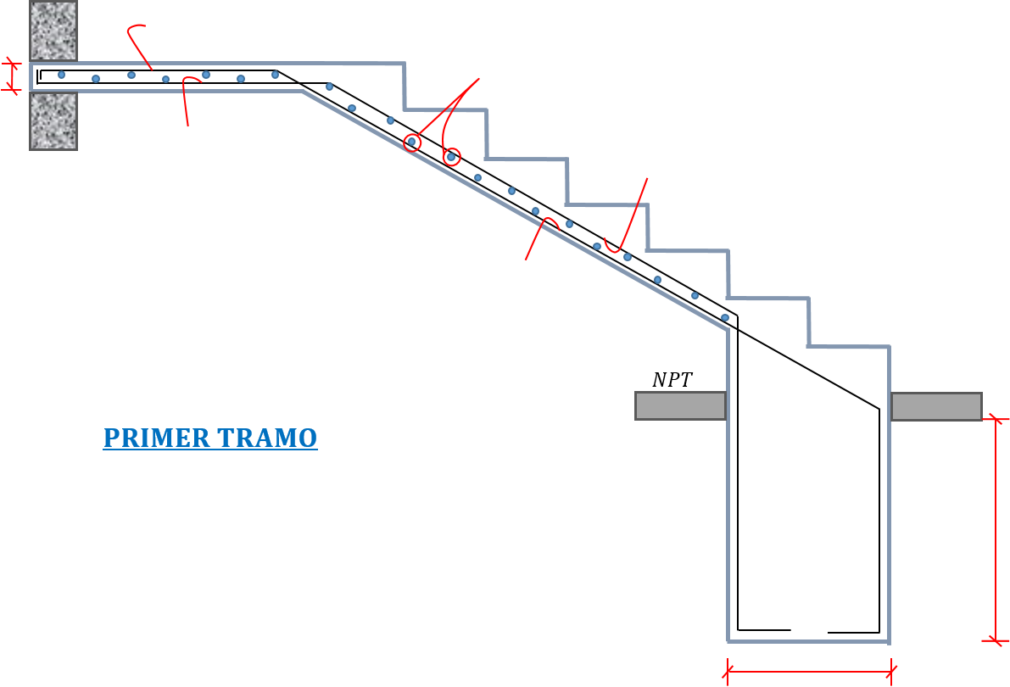
 | DISEÑO DE ESCALERA DE TRES TRAMOS
 |  |  | https://hebmerma.com/
 | DATOS:
 | f´c = |  | Altura de escalera =
 | fy = |  | N° Gradas =
 | s/c = |  | Paso o huella =
 | Piso terminado = |  | Ancho de cim. =
 |  |  | Altura de cim. =

8
VIGA
MURO LADRILLO
MURO LADRILLO
MURO LADRILLO
1
2
6
5
4
3
16
15
11
12
13
14
17
7
9
10

 | 1.35m

 | I. CALCULO DE PASO Y CONTRAPASO.

 | CP =
 | P =

 | II. ANALISIS POR TRAMO.

 | A. Primer tramo.

 | Ln =
 | t =

 | *Calculo de la altura promedio.

 | cosθ =
 | hm =

 | *Metrado de cargas.

 | **Calculo del peso propio del descanso.

 | P. Propio =
 | P. Acab. =
 | S/C =
 | Wu1 =

 | **Calculo del peso propio de la garganta de escalera.

 | P. Propio =
 | P. Acab. =
 | S/C =
 | Wu2 =

 | **Calculo de las reacciones.

$$R_{B}$$
$$R_{A}$$
$$A$$
$$B$$

 |  | Rʙ =

 | *Calculo de los momentos.

$$x$$
$$V_{x}$$
$$M_{x}$$

 | RA = | x =

 | Mᵤmax = | M+ = | M- =

 | B. Segundo tramo.

 | Ln =
 | t =

 | *Calculo de la altura promedio.

 | cosθ =
 | hm =

 | *Metrado de cargas.

 | **Calculo del peso propio del descanso.

 | P. Propio =
 | P. Acab. =
 | S/C =
 | Wu1 =

 | **Calculo del peso propio de la garganta de escalera.

 | P. Propio =
 | P. Acab. =
 | S/C =
 | Wu2 =

 | *Calculo de las reacciones.

$$R_{B}$$
$$R_{A}$$
$$A$$
$$B$$

 |  | RA = RB =

 | *Calculo de los momentos.
$$x$$
$$A$$
$$V_{x}$$
$$M_{x}$$

 | RA = | x =

 | Mᵤmax = | M+ = | M- =

 | C. Tercer tramo.

 | Ln =
 | t =

 | *Calculo de la altura promedio.

 | cosθ =
 | hm =

 | *Metrado de cargas.

 | **Calculo del peso propio del descanso.

 | P. Propio =
 | P. Acab. =
 | S/C =
 | Wu1 =

 | **Calculo del peso propio de la garganta de escalera.

 | P. Propio =
 | P. Acab. =
 | S/C =
 | Wu2 =

 | *Calculo de las reacciones.

$$R_{B}$$
$$R_{A}$$
$$A$$
$$B$$

RA = |  |  |  | RB =

 | *Calculo de los momentos.

$$x$$
$$V_{x}$$
$$M_{x}$$

 | RA = | x =

 | Mᵤmax = | M+ = | M- =

 | III. CALCULO DE LOS REFUERZOS NECESARIOS.

 | M+ = | t = | Rec. =
 | M- = | a = | d =

 | a) Calculo de Refuerzo positivo.

 | As+ =
 | ɑ =
 | Asmin =
 | Considerando:
 | Espaciamiento =
 | Usaremos:

 | *Cuantia de diseño. |  |  | ø (PULG.) | AREA As (cm2)
 |  |  |  | Ø 1/4" | 0.32
 | ρ = |  |  | Ø 3/8" | 0.71
 | ρmax = |  |  | Ø 1/2" | 1.29
 | ρmin = |  |  | Ø 5/8" | 2
 |  |  |  | Ø 3/4" | 2.84
 | b) Calculo de Refuerzo negativo. |  |  | Ø 1" | 5.1
 |  |  |  | Ø 1 1/8" | 6.45
 | As- = |  |  | Ø 1 1/4" | 8.19
 | Considerando: |  |  | Ø 1 3/8" | 10.07
 | Espaciamiento =
 | Usaremos:

 | c) Calculo del refuerzo transversal por temperatura.

 | Ast =
 | Considerando:
 | Espaciamiento =
 | Usaremos:

 | IV. DISPOSICION DE LA ARMADURA.

